Задание №1
Регион | Госпитализировано | Выздоровело | Выявлено | Умерло | Доля госпитализации на население | Население | Выявленные случаи на 100,000 | Умершие случаи на 100,000
Москва | 348.00 | 8,561.00 | 4,946.00 | 30.00 | 7.04 | 12,666,565.00 | 39.05 | 0.24 | Васильченко Роман
Санкт-Петербург | 285.00 | 4,090.00 | 3,478.00 | 20.00 | 8.19 | 5,391,203.00 | 64.51 | 0.37 | P32081
Свердловская область | 200.00 | 1,468.00 | 1,341.00 | 0.00 | 14.91 | 4,300,374.00 | 31.18 | 0.00 | ИСУ: 334346
Краснодарский край | 191.00 | 1,291.00 | 851.00 | 0.00 | 22.44 | 5,679,704.00 | 14.98 | 0.00 | Задание №1
Московская область | 186.00 | 1,676.00 | 963.00 | 0.00 | 19.31 | 7,699,681.00 | 12.51 | 0.00
Красноярский край | 144.00 | 815.00 | 1,131.00 | 4.00 | 12.73 | 2,861,077.00 | 39.53 | 0.14
Самарская область | 133.00 | 2,139.00 | 1,681.00 | 3.00 | 7.91 | 3,166,848.00 | 53.08 | 0.09
Иркутская область | 120.00 | 1,232.00 | 1,199.00 | 1.00 | 10.01 | 2,383,107.00 | 50.31 | 0.04
Нижегородская область | 117.00 | 542.00 | 1,444.00 | 3.00 | 8.10 | 3,189,749.00 | 45.27 | 0.09
Республика Татарстан | 106.00 | 1,236.00 | 942.00 | 0.00 | 11.25 | 3,898,504.00 | 24.16 | 0.00
Челябинская область | 98.00 | 527.00 | 771.00 | 2.00 | 12.71 | 3,454,589.00 | 22.32 | 0.06
Республика Крым | 95.00 | 318.00 | 380.00 | 1.00 | 25.00 | 1,907,100.00 | 19.93 | 0.05
Алтайский край | 94.00 | 1,146.00 | 734.00 | 2.00 | 12.81 | 2,306,753.00 | 31.82 | 0.09
Пермский край | 89.00 | 1,308.00 | 1,086.00 | 1.00 | 8.20 | 2,589,261.00 | 41.94 | 0.04
Новосибирская область | 87.00 | 733.00 | 985.00 | 1.00 | 8.83 | 2,792,003.00 | 35.28 | 0.04
Омская область | 86.00 | 474.00 | 249.00 | 1.00 | 34.54 | 1,915,170.00 | 13.00 | 0.05
Белгородская область | 86.00 | 419.00 | 472.00 | 0.00 | 18.22 | 1,545,205.00 | 30.55 | 0.00
Саратовская область | 83.00 | 85.00 | 822.00 | 0.00 | 10.10 | 2,408,503.00 | 34.13 | 0.00
Волгоградская область | 80.00 | 1,253.00 | 792.00 | 0.00 | 10.10 | 2,482,796.00 | 31.90 | 0.00
Кемеровская область | 79.00 | 867.00 | 885.00 | 2.00 | 8.93 | 2,645,650.00 | 33.45 | 0.08
Архангельская область | 78.00 | 577.00 | 654.00 | 0.00 | 11.93 | 1,131,793.00 | 57.78 | 0.00
Кировская область | 77.00 | 66.00 | 166.00 | 1.00 | 46.39 | 1,256,287.00 | 13.21 | 0.08
Ростовская область | 71.00 | 469.00 | 381.00 | 2.00 | 18.64 | 4,189,653.00 | 9.09 | 0.05
Республика Коми | 68.00 | 25.00 | 315.00 | 0.00 | 21.59 | 817,032.00 | 38.55 | 0.00
Ставропольский край | 66.00 | 703.00 | 235.00 | 0.00 | 28.09 | 2,798,184.00 | 8.40 | 0.00
Воронежская область | 64.00 | 1,602.00 | 1,482.00 | 0.00 | 4.32 | 2,314,906.00 | 64.02 | 0.00
Вологодская область | 62.00 | 365.00 | 364.00 | 0.00 | 17.03 | 1,155,744.00 | 31.49 | 0.00
Республика Башкортостан | 56.00 | 697.00 | 554.00 | 3.00 | 10.11 | 4,025,968.00 | 13.76 | 0.07
Приморский край | 54.00 | 591.00 | 376.00 | 0.00 | 14.36 | 1,886,856.00 | 19.93 | 0.00
Астраханская область | 52.00 | 759.00 | 276.00 | 2.00 | 18.84 | 1,001,780.00 | 27.55 | 0.20
Томская область | 48.00 | 241.00 | 401.00 | 0.00 | 11.97 | 1,074,805.00 | 37.31 | 0.00
Курская область | 46.00 | 193.00 | 586.00 | 1.00 | 7.85 | 1,100,248.00 | 53.26 | 0.09
Удмуртская Республика | 46.00 | 105.00 | 1,195.00 | 2.00 | 3.85 | 1,497,156.00 | 79.82 | 0.13
Амурская область | 45.00 | 487.00 | 336.00 | 0.00 | 13.39 | 785,945.00 | 42.75 | 0.00
Выявленные случаи на 100,000 vs Умершие случаи на 100,000
Орловская область | 44.00 | 411.00 | 362.00 | 1.00 | 12.15 | 729,092.00 | 49.65 | 0.14
Умершие случаи на 100,000 vs Выявленные случаи на 100,000
Забайкальский край | 42.00 | 623.00 | 341.00 | 0.00 | 12.32 | 1,056,592.00 | 32.27 | 0.00
Владимирская область | 41.00 | 250.00 | 451.00 | 0.00 | 9.09 | 1,350,257.00 | 33.40 | 0.00
Тюменская область | 41.00 | 462.00 | 970.00 | 0.00 | 4.23 | 3,767,295.00 | 25.75 | 0.00
Мурманская область | 39.00 | 117.00 | 180.00 | 0.00 | 21.67 | 737,134.00 | 24.42 | 0.00
Калининградская область | 39.00 | 163.00 | 294.00 | 1.00 | 13.27 | 1,015,568.00 | 28.95 | 0.10
Республика Карелия | 37.00 | 198.00 | 357.00 | 0.00 | 10.36 | 611,567.00 | 58.37 | 0.00
Республика Саха (Якутия) | 37.00 | 237.00 | 445.00 | 0.00 | 8.31 | 976,983.00 | 45.55 | 0.00
Кабардино-Балкарская Республика | 36.00 | 91.00 | 251.00 | 1.00 | 14.34 | 868,771.00 | 28.89 | 0.12
Ивановская область | 36.00 | 118.00 | 299.00 | 1.00 | 12.04 | 992,083.00 | 30.14 | 0.10
Тульская область | 36.00 | 420.00 | 337.00 | 1.00 | 10.68 | 1,457,621.00 | 23.12 | 0.07
Оренбургская область | 34.00 | 416.00 | 444.00 | 0.00 | 7.66 | 1,949,875.00 | 22.77 | 0.00
Ярославская область | 32.00 | 22.00 | 318.00 | 0.00 | 10.06 | 1,247,407.00 | 25.49 | 0.00
Чувашская Республика | 32.00 | 211.00 | 344.00 | 1.00 | 9.30 | 1,212,847.00 | 28.36 | 0.08
Пензенская область | 32.00 | 411.00 | 553.00 | 2.00 | 5.79 | 1,298,230.00 | 42.60 | 0.15
Ханты-Мансийский АО | 31.00 | 477.00 | 506.00 | 1.00 | 6.13 | 1,681,165.00 | 30.10 | 0.06
Смоленская область | 29.00 | 264.00 | 52.00 | 0.00 | 55.77 | 928,008.00 | 5.60 | 0.00
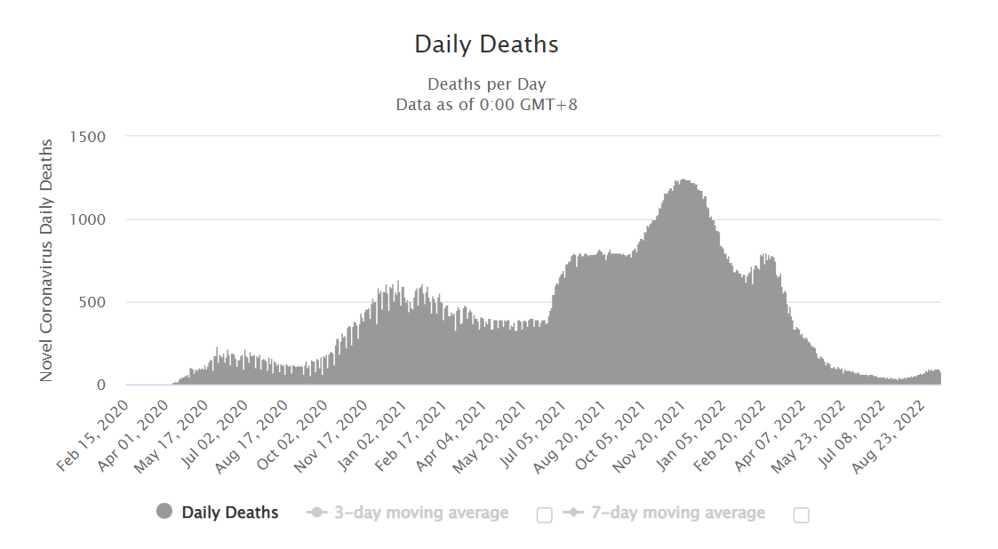
Республика Бурятия | 27.00 | 116.00 | 195.00 | 0.00 | 13.85 | 985,684.00 | 19.78 | 0.00
Республика Мордовия | 27.00 | 170.00 | 222.00 | 0.00 | 12.16 | 784,581.00 | 28.30 | 0.00
Псковская область | 25.00 | 360.00 | 256.00 | 1.00 | 9.77 | 623,182.00 | 41.08 | 0.16
Республика Адыгея | 24.00 | 47.00 | 77.00 | 0.00 | 31.17 | 463,128.00 | 16.63 | 0.00
Республика Дагестан | 22.00 | 123.00 | 115.00 | 0.00 | 19.13 | 3,122,080.00 | 3.68 | 0.00
Тамбовская область | 22.00 | 397.00 | 133.00 | 2.00 | 16.54 | 1,000,584.00 | 13.29 | 0.20
Липецкая область | 22.00 | 385.00 | 332.00 | 1.00 | 6.63 | 1,133,782.00 | 29.28 | 0.09
Тверская область | 21.00 | 165.00 | 201.00 | 0.00 | 10.45 | 1,252,999.00 | 16.04 | 0.00
Республика Хакасия | 21.00 | 653.00 | 236.00 | 0.00 | 8.90 | 533,149.00 | 44.27 | 0.00
Севастополь | 20.00 | 295.00 | 123.00 | 1.00 | 16.26 | 479,565.00 | 25.65 | 0.21
Курганская область | 19.00 | 113.00 | 280.00 | 1.00 | 6.79 | 822,868.00 | 34.03 | 0.12
Новгородская область | 19.00 | 365.00 | 284.00 | 0.00 | 6.69 | 594,461.00 | 47.77 | 0.00
Ульяновская область | 19.00 | 516.00 | 290.00 | 1.00 | 6.55 | 1,224,071.00 | 23.69 | 0.08
Еврейская автономная область | 18.00 | 77.00 | 74.00 | 0.00 | 24.32 | 157,402.00 | 47.01 | 0.00
Калужская область | 17.00 | 481.00 | 189.00 | 0.00 | 8.99 | 1,001,777.00 | 18.87 | 0.00
Брянская область | 16.00 | 32.00 | 170.00 | 0.00 | 9.41 | 1,187,587.00 | 14.31 | 0.00
Костромская область | 16.00 | 125.00 | 199.00 | 0.00 | 8.04 | 630,904.00 | 31.54 | 0.00
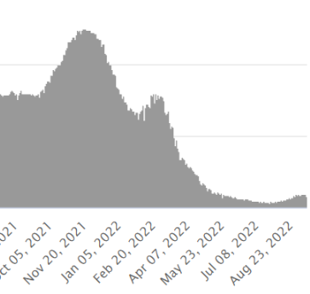
Хабаровский край | 16.00 | 403.00 | 402.00 | 0.00 | 3.98 | 1,308,385.00 | 30.72 | 0.00
Сахалинская область | 15.00 | 31.00 | 9.00 | 0.00 | 166.67 | 486,939.00 | 1.85 | 0.00 |  | На графике видно, что есть прямая корелляция значений количества смертей и поиску в Google COVID-19,
Рязанская область | 15.00 | 469.00 | 365.00 | 1.00 | 4.11 | 1,103,552.00 | 33.08 | 0.09 |  | а также прямая корелляция смертей и вакцинацией
Камчатский край | 14.00 | 35.00 | 57.00 | 0.00 | 24.56 | 312,342.00 | 18.25 | 0.00
Ленинградская область | 13.00 | 294.00 | 228.00 | 0.00 | 5.70 | 1,884,292.00 | 12.10 | 0.00
Республика Северная Осетия — Алания | 12.00 | 45.00 | 26.00 | 0.00 | 46.15 | 694,967.00 | 3.74 | 0.00
Республика Тыва | 11.00 | 65.00 | 61.00 | 1.00 | 18.03 | 328,875.00 | 18.55 | 0.30
Чеченская Республика | 8.00 | 38.00 | 24.00 | 0.00 | 33.33 | 1,488,359.00 | 1.61 | 0.00
Республика Ингушетия | 8.00 | 43.00 | 36.00 | 0.00 | 22.22 | 511,313.00 | 7.04 | 0.00
Республика Калмыкия | 7.00 | 54.00 | 23.00 | 0.00 | 30.43 | 270,560.00 | 8.50 | 0.00
Республика Алтай | 7.00 | 56.00 | 39.00 | 0.00 | 17.95 | 220,568.00 | 17.68 | 0.00
Ненецкий автономный округ | 6.00 | 6.00 | 14.00 | 0.00 | 42.86 | 44,250.00 | 31.64 | 0.00
Ямало-Ненецкий автономный округ | 6.00 | 79.00 | 246.00 | 1.00 | 2.44 | 545,727.00 | 45.08 | 0.18
Республика Марий Эл | 5.00 | 46.00 | 40.00 | 0.00 | 12.50 | 677,375.00 | 5.91 | 0.00
Магаданская область | 4.00 | 30.00 | 15.00 | 0.00 | 26.67 | 139,592.00 | 10.75 | 0.00
Карачаево-Черкесская Республика | 2.00 | 110.00 | 98.00 | 0.00 | 2.04 | 465,443.00 | 21.06 | 0.00
Чукотский автономный округ | 1.00 | 12.00 | 9.00 | 0.00 | 11.11 | 49,908.00 | 18.03 | 0.00

